Indice
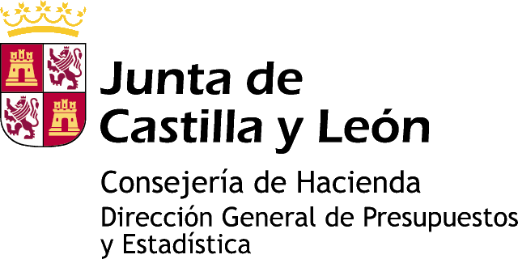

Información estadística de Castilla y León

ESTADÍSTICA DE MUERTES FETALES TARDÍAS. AÑO 2013

Tabla 1. Muertes fetales tardías de madres residentes en Castilla y León por Grupo de edad de la madre según Estado civil de la madre y Sexo del nacido.
Tabla 2. Muertes Fetales Tardías por Tamaño de municipio de residencia de la madre o de inscripción según Estado civil de la madre y Sexo del nacido. Castilla y León.
Tabla 3. Muertes fetales tardías por Provincia de residencia de la madre o de inscripción según Estado civil de la madre y Sexo del nacido. Castilla y León.
Tabla 4. Muertes fetales tardías por Capital de residencia de la madre o de inscripción según Estado civil de la madre y Sexo del nacido. Castilla y León.

www.estadistica.jcyl.es - Tel. 983 414 452

